認識功能區
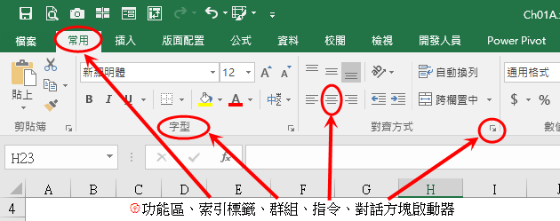
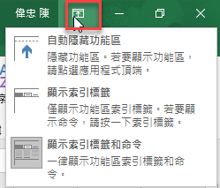
學習目標
 | 認識Excel的工作環境，及各項常用功能配的實際操作
 | 配合快速鍵的應用以加速作業效率
學習重點
 | 練習
 | { | 功能區、索引標籤、群組、指令、對話方塊啟動器(Ctrl + 1)、狀態列
 | { | 自訂快速存取工具列(要記得滑鼠右鍵藏有很多常用更能喔)
 | { | Excel選項(檔案/選項)- 開發人員工具列、自訂功能區
 | { | 儲存格的搬移、複製、選取(連續Shift、不連續Ctrl)
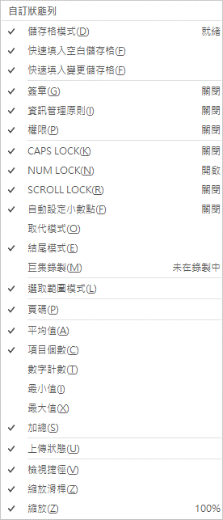
 | { | 工作表的新增、刪除、搬移、複製、選取(連續、不連續)、重新命名
 | { | 按著Ctrl進行搬移就是要複製；按著Shift就是要搬移插入
 | { | 調整欄寬、列高
 |  | *常用/儲存格/格式
 |  | * 直接以滑鼠拖曳(參考"滑鼠的變化"工作表)

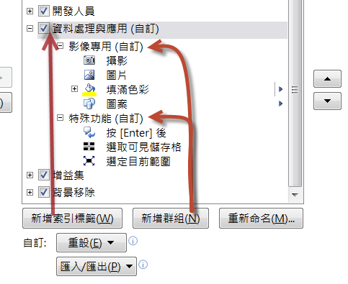
 | 快速鍵：
 | { | 最小化功能區(Ctrl + F1) |  | 新增工作表(Shift + F11)
 | { | 新增活頁簿(Ctrl + N) |  | 切換工作表(Ctrl +PageUp/Down)
 | { | (Ctrl+方向鍵)快速移動到連續資料的最後一筆或有資料的第一筆
 |  |  | ，或是最後一個空白儲存格
 | { | 儲存格格式對話框 (Ctrl + 1)

情境式功能表
 |  |  |  |  |  | 學習重點
2021年各分店商品銷售統計 |  |  |  |  |  | { | 版面配置/佈景主題 |  | { | 認識表格
 |  |  |  |  |  |  | 即時預覽(Live Preview) |  |  | 常用/樣式/格式化為表格
分店 | 年度 | 服飾 | 飾品 | 化妝品 |  |  | 迷你工具列(MiniBar) |  |  | 設計/表格樣式選項
市民分店 | 上半年 | 933 | 1985 | 843 |  |  |  |  |  | 設計/工具/轉換為範圍
 | 下半年 | 1325 | 1028 | 1347
復興分店 | 上半年 | 1615 | 1300 | 1927
 | 下半年 | 1382 | 1901 | 1080
左岸分店 | 上半年 | 1596 | 606 | 1159
 | 下半年 | 1644 | 1684 | 630
和平分店 | 上半年 | 1743 | 1080 | 1631
 | 下半年 | 1898 | 1788 | 611

格式化為表格 |  |  |  |  |  |  |  | 插入/SmartArt

學號 | 學生姓名 | 國文 | 英文 | 統計 | 經濟
A73380 | 王建民 | 65 | 82 | 92 | 77
A73379 | 郭泓志 | 87 | 97 | 65 | 83
A73381 | 陳金鋒 | 83 | 89 | 72 | 94
A73371 | 林智盛 | 95 | 99 | 90 | 77
A73372 | 姜建銘 | 90 | 89 | 79 | 94
A73375 | 陳鏞基 | 93 | 94 | 73 | 88
A73374 | 張泰山 | 100 | 77 | 93 | 93

智慧標籤
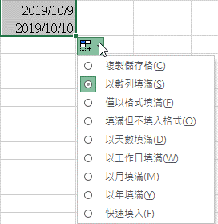
 |  |  | 學習重點
星期四 | 2021-03-02 |  | { | 智慧標籤的應用
 |  |  | { | 函數 TODAY 會隨時間變動
 |  |  | { | 輸入今天日期 Ctrl + ;
 |  | 2020-04-09

 | 2021-03-02

 |  |  | { | 自動校正
 |  |  |  | 練習設定 cgu 自動轉換成 長庚大學

